ÍTEM 1
UNIVERSIDAD TECNOLÓGICA DE PEREIRA
BIENES Y SUMINISTROS
INVITACIÓN PUBLICA BS - 10 DE 2023
“COMPRA DE EQUIPOS PARA EL LABORATORIO DE ANÁLISIS DE AGUA Y ALIMENTOS"
ANEXO 1 - ESPECIFICACIONES TÉCNICAS Y PRESENTACIÓN DE OFERTA

ÍTEM 1 "MUEBLES DE OFICINA"

SUBÍITEM | NOMBRE DEL ELEMENTO | ESPECIFICACIÓN Y/O REFERENCIA | MARCA O REFERENCIA | UD MEDIDA | CANT | DESCRIPCION MARCA/ REFERENCIA/ESPECIFICACIONES OFERTADAS | PRECIO UNITARIO (ANTES DE IVA) | PORCENTAJE IVA ( % ) | VALOR IVA | PRECIO UNITARIO IVA INCLUÍDO | TOTAL IVA INCLUIDO | TIEMPO DE ENTREGA (Días Calendario) | GARANTÍA (MINIMO 5 AÑOS) | IMÁGENES DE REFERENCIA
1 | Mesa De Trabajo | Superficie batiente en tablex de 30mm con balance y laminado de alte presion en la parte superior, medidas 60x50cm, bordes en canto rigido, base en tuberia de 2" cuadrado calibre 16, pintura electrostatica en polvo. |  | Unidad | 21 |  |  | 19% | $ - | $ - | $ - |  |  | 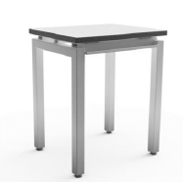
2 | Mesa Modular | Mesa Plegable: Mesa plegable, con rodachinas, multifuncional, permite diferentes modulaciones, medidas 1,20x0,60m altura 0,70. Superficie laminada en Fórmica 25mm de espesor. Estructura metalica pintada con pintura electrostática rodante. Sin conectividad |  | Unidad | 4 |  |  | 19% | $ - | $ - | $ - |  |  | 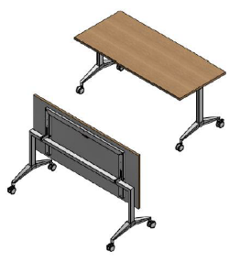
3 | Almacenamiento Tipo Gabinete De 6 Niveles Entrepanos | Almacenamiento tipo gabinete de 6 Niveles Entrepanos medidas 2,11 alto x 0,90 ancho x 0,49 profundo, Frente y cuerpo metálico en lámina cold rolled Cal 18 acabados en pintura electrostática. Incluye manija y cerradura incorporada. |  | Unidad | 1 |  |  | 19% | $ - | $ - | $ -
4 | Almacenamiento Alto | Almaciento tipo gabinete de 6 Niveles de Entrepaños internos Medidas 0,90x2,11x0,49: Cuerpo en lamina de acero cold rolled calibre 18 de 6 niveles entrepanos internos en lámina CR, puertas frente Vidrio-Aluminio, acabados en pintura electrosoldada |  | Unidad | 1 |  |  | 19% | $ - | $ - | $ -
5 | Almacenamiento Y Punto De Impresion | Almacenamiento y punto de impresión: Gabinetes medidas 0,75 largo x 0,49 x fondo x 0,70 alto, fabricados cuerpo en lámina de acero cold rolled calibre 18 pintado con pintura electrostática, de 2 niveles de entrepaños internos, puertas en fórmica. Incluye superficie encima medidas 0,60 x 0,75 en fórmica con pasacables. |  | Unidad | 2 |  |  | 19% | $ - | $ - | $ - |  |  | 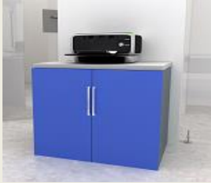
6 | Almacenamiento Tipo Gabinete De 3 Niveles Entrepanos | Almacenamiento tipo gabinete de 3 Niveles Entrepanos medidas 1,00 alto x 0,90 ancho x 0,49 profundo, cuerpo y frente metalico cuerpo en lamina de acero cold rolled Cal 20 pintura electrostática |  | Unidad | 8 |  |  | 19% | $ - | $ - | $ - |  |  | 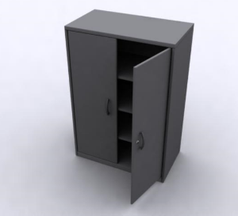
7 | Almacenamiento Tipo Gabinete De 3 Niveles Entrepanos | Almacenamiento tipo gabinete de 3 Niveles Entrepanos medidas 1,00 alto x 0,90 ancho x 0,49 profundo, Frente y cuerpo metálico en lámina cold rolled Cal 18 acabados en pintura electrostática. Incluye manija y cerradura incorporada. |  | Unidad | 2 |  |  | 19% | $ - | $ - | $ -
8 | Mesa Para Exterior | Superficie cuadrada 0,75 x 0,75 en Lamina compacta de 10mm, ex2. Estructura metalica 100% desarmable, fabricada en tuberia redonda de acero CR, calibre 16, de 1" (25mm) de diametro. Platina de union en acero CR de 3/16" (4.7mm). Con acabado en pintura electrostatica en polvo, resistente a 1500 horas de camara salina |  | Unidad | 3 |  |  | 19% | $ - | $ - | $ - |  |  | 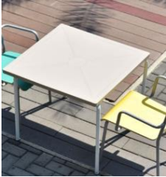
9 | Almacenamiento Y Punto De Impresion | Almacenamiento y punto de impresion: Conformado por 2 gabinetes de medidas 0,75 largox0,49fondox0,70 alto, fabricados cuerpo en lamina de acero cold rolled calibre 18, de 2 niveles de entrepanos internos, puertas en formica. Incluye superficie encima medidas 0,60x1,50 en formica con pasacables |  | Unidad | 2 |  |  | 19% | $ - | $ - | $ - |  |  | 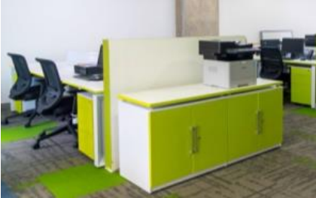
10 | Almacenamiento Y Punto De Impresion | Almacenamiento y punto de impresion: Conformado por 2 gabinetes de medidas 0,75 largox0,49fondox0,70 alto, fabricados cuerpo en lamina de acero cold rolled calibre 18, de 2 niveles de entrepanos internos, puertas en formica. Incluye superficie encima medidas 0,60x1,50 en formica con pasacables |  | Unidad | 1 |  |  | 19% | $ - | $ - | $ -
11 | Almacenamiento Tipo Gabinete De 6 Niveles Entrepanos | Almacenamiento tipo gabinete de 6 Niveles Entrepanos medidas 2,11 alto x 0,90 ancho x 0,49 profundo, Frente y cuerpo metálico en lámina cold rolled Cal 18 acabados en pintura electrostática. Incluye manija y cerradura incorporada. |  | Unidad | 3 |  |  | 19% | $ - | $ - | $ -
12 | Mesa Redonda De Reuniones | Mesa: Superficie circular diametro 1m en formica de 30mm de espesor. Base Tripode Pintada con pintura electrostática |  | Unidad | 1 |  |  | 19% | $ - | $ - | $ - |  |  | 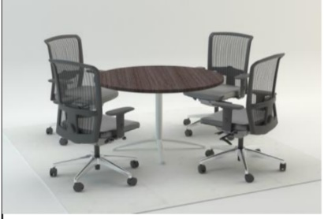
13 | Almacenamiento Alto | Medidas 0,90x0,49x2,11: Gabinete cuerpo en lamina de acero cold rolled calibre 18 de 6 niveles entrepanos internos, puertas metalicas. |  | Unidad | 1 |  |  | 19% | $ - | $ - | $ -
14 | Gabinete 5 Niveles De Entrepanos | Gabinete de 5 Niveles de entrepanos y espacio para ropero, medidas 1,81 x 0,60 x 0,49 Frente y cuerpo metálico en lámina cold rolled Cal 18 acabados en pintura electrostática. Incluye manija y cerradura incorporada. |  | Unidad | 1 |  |  | 19% | $ - | $ - | $ -
15 | Gabinete 5 Niveles De Entrepanos | Gabinete de 5 Niveles de entrepanos medidas 1,81 x 0,60 x 0,49 Frente y cuerpo metálico en lámina cold rolled Cal 18 acabados en pintura electrostática. Incluye manija y cerradura incorporada. |  | Unidad | 1 |  |  | 19% | $ - | $ - | $ -
16 | Isla Lineal De 2 Puestos De Trabajo | Superficies en formica de 1,20x0,60x 25mm de espesor, ducto bajo superficie para conexiones electricas, voz y datos. Incluye porta CPU colgante metalico flotante, acabado en pintura electrostática. |  | Unidad | 2 |  |  | 19% | $ - | $ - | $ - |  |  | 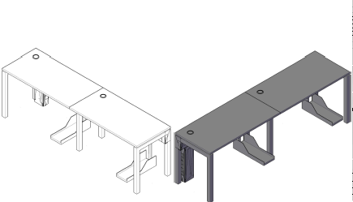
VALOR TOTAL OFERTA |  |  |  |  |  |  |  |  |  |  | $ 0.00

OBSERVACIÓN

NOMBRE EMPRESA
NIT
NOMBRE REPRESENTANTE LEGAL
FIRMA
FECHA

